Estadísticas
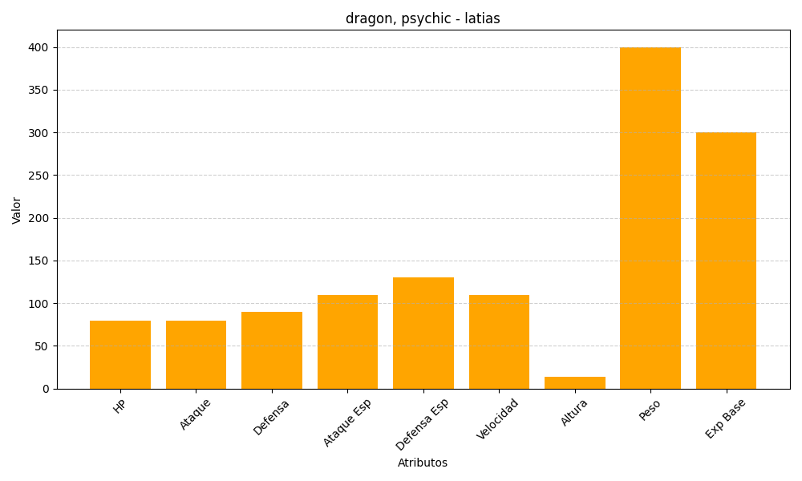
ID | Nombre | Tipo | HP | Ataque | Defensa | Ataque Especial | Defensa Especial | Velocidad | Altura | Peso | Experiencia Base
380 | latias | dragon, psychic | 80 | 80 | 90 | 110 | 130 | 110 | 14 | 400 | 300

